託児サービスの概要
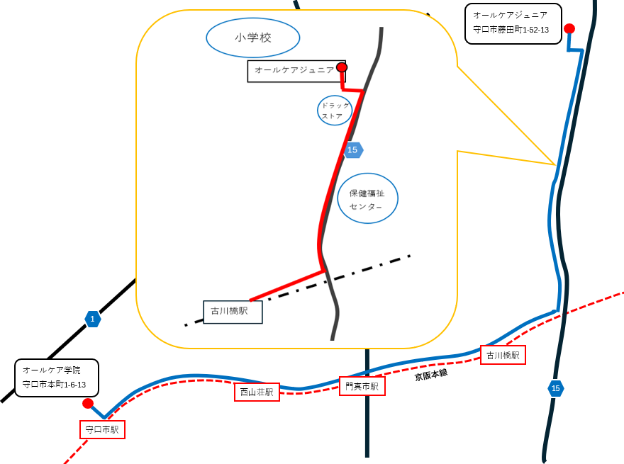
託児サービスの概要
○託児サービス施設について
訓練No.（識別コード） |  | (26R0914) 5-08-27-127-05-0183
訓練科名 |  | 介護福祉士実務者研修科（６か月）【託児付】（託児定員３人）
訓練実施施設名 |  | オールケア学院
託児サービス実施施設名 |  | オールケアジュニア

○託児サービスの利用の条件等について
（１）託児サービスの 利用条件 ①から③のすべてを 満たす方が 対象となります。 |  | ①当該乳幼児の保護者であって、職業訓練を受講することにより、 当該乳幼児を保育することができない方。
 |  | ②同居の親族その他の者が当該乳幼児を保育することができない方。
 |  | ③受講申込時に、託児サービス利用申込書を提出された方で、 託児の必要性を大阪府が認めた方。
（２）託児サービスの 対象・費用等 |  | ①保育時間 | ７：３０～１８：３０（訓練実施日）
 |  | ②対象年齢 | 生後６か月～２歳（開講日時点） ※３歳（開講日時点）から就学前までの児童についてはご相談ください。
 |  | ③託児保護者 負担額 | ミルク・おむつ代等自己負担が必要なものは、原則ご持参ください。 また、時間が延長した場合、所定の延長料金を頂きます。
 |  | ④備考 | 食事やおやつに関するアレルギーについては別途対応・要相談
【その他】 ・託児サービスは、希望多数または乳幼児の健康状態等で託児サービス実施施設が 対応できない場合に利用できないことがあります。 ・託児サービスは、訓練期間を通してのサービスであり、既に託児サービスを受けられている方や 臨時的な利用はできません。 ・託児サービスの利用を希望しない方も、訓練の受講は可能です。 ・やむを得ず、託児サービス実施施設が変更になる場合があります。 ・託児サービスの利用にあたり、選考試験終了後から入校式までの期間に、合否結果を問わず、 託児サービス実施施設において「慣らし保育」を実施する場合があります。 その場合における費用は自己負担となります。 「慣らし保育」を実施できない場合は、託児サービスの利用ができない場合がありますので、 予めご了承のうえお申込みください。詳細は訓練実施施設へお尋ねください。

【託児サービス実施施設名】
 | オールケアジュニア

【所在地】
〒 | ５７０－００１４
 | 守口市藤田町１－５２－１３

【電話番号】
 | ０６－６９６７－８１２３

【最寄り駅】
 | ・京阪本線 古川橋駅 （徒歩約１７分・距離１．４km）

【最寄り駅からの地図】

